REGISTRE DE COMPTAGE 2018
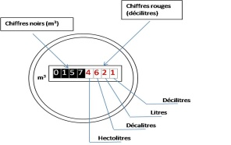
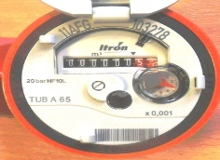
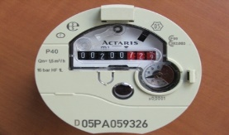

INFORMATIONS
La loi sur l’eau de 2006 indique que tout prélèvement d’eau à usage agricole doit être pourvu d’un dispositif de comptage des volumes prélevés. La règlementation impose également la tenue d’un registre d’irrigation, sous format libre.
C’est pourquoi la Chambre d’Agriculture vous propose un document d’enregistrement qui vous permet la saisie des index mensuels et le calcul des volumes prélevés.
Quelles sont vos obligations réglementaires ?
L’arrêté du 19 décembre 2011 prévoit :
Vous devez compléter le registre en y inscrivant les données suivantes :
La localisation de l’installation de prélèvement et l’origine de l’eau prélevée;
La date de pose initiale de cette installation ;
Les relevés mensuels de l’index ainsi que les volumes consommés
Les incidents survenus sur l’installation
Ce registre est tenu à disposition du service de police de l’eau.
Il doit être conservé 3ans
Vous devez vérifier et assurer la maintenance de votre compteur
Vous devez procéder à la remise à neuf du dispositif de mesure si votre compteur à plus de 9 ans
Comment lire son compteur d’eau ?
Les chiffres indiqués sur votre compteur ont la signification suivante :
Pour remplir votre registre, il vous faut indiquer uniquement les chiffres noirs de votre compteur.
Prélèvement d’eau à usage agricole
Registre de comptage
 | Année:
les cases en jaune doivent etre complétées |  |  |  | Irrigation
N° du prélèvement (arrêté préfectoral) : |  |  |  | Lavage de fruits
Rivière : |  |  |  | Irrigation et lavage de fruits

Numéro du compteur :
Date d’installation :
Exploitation agricole :
usage | Irrigation

 |  | Bilan mensuel

Mois | Index relevé | Volume consommé (m3) | Observations
 |  |  | (incident, entretien)
Index au 1er janvier
Janvier
Février
Mars
Avril
Mai
Juin
Juillet
Août
Septembre
Octobre
Novembre
Décembre

 |  | Bilan Annuel

Index 1er janvier | Index décembre | Volume annuel prélevé

0 | 0 | 0

Autres observations

